1. 재난안전계획서 생성도구
사업명 | 재난안전계획서 생성도구(CADM)
L1 | 업무 기능명 | L2 | 업무 프로세스명 | L3 | 단위 프로세스 ID | 단위 프로세스 명 | 단위 프로세스 상세내용 | 요구사항 ID | 요구사항 명 | 최초 작성일 | 변경 이력 | 비고 | 화면유무 | 벡엔드 | 인터페이스
100000 | 사용자 인증 및 접근 관리 | 101000 | SSO 기반 서비스 연계 | 101001 | FUN-CADM-101001 | 문서생성도구 접속 | 사용자는 별도의 로그인 없이 메인 플랫폼(T3Q)에서 로그인 후 링크를 통해 문서생성도구에 접근한다. | UFR-AUTH-01 | 로그인/세션 | 2025-09-05 |  |  | N
 |  |  |  | 101002 | FUN-CADM-101002 | 사용자 정보 조회 | SSO 기반으로 접속한 사용자의 정보를 조회한다. | UFR-AUTH-01 | 로그인/세션 | 2025-09-19 |  |  | Y
200000 | 문서 생성 정보 | 202000 | 기준 정보 관리 | 202001 | FUN-CADM-202001 | 기준정보 입력 | 사용자는 보고서 생성을 시작할 때 배경정보, 내용지침, 표현규칙, 문서 작성 목적을 조합하여, 기준정보를 입력한다. | UFR-INPUT-01 | 기준정보 | 2025-09-05 |  |  | Y
 |  |  |  | 202002 | FUN-CADM-202002 | 기준정보 편집 | 사용자는 기준정보를 수정 할 수 있어야 한다. | UFR-INPUT-02 | 기준정보 편집 | 2025-09-05 |  |  | Y
 |  |  |  | 202003 | FUN-CADM-202003 | 기준정보 미리보기 | 사용자는 조합된 문서주제, 배경정보, 내용지침, 표현규칙, 문서 작성 목적을 미리보기할 수 있다. *(주의) 기준정보 템플릿명 제외 | UFR-Prompt-01 | 기준정보 미리보기 | 2025-09-05 |  |  | Y
 |  | 202100 | 문서 주제 관리 | 202101 | FUN-CADM-202101 | 문서 주제 입력 | (필수)LLM이 더 적합한 목차를 생성하도록 사용자가 문서 주제를 입력한다. | UFR-Subject-01 | 문서 주제 | 2025-09-22 | (20250922) 이수현 문서제목(주제)를 [문서 작성 목적] 상위 분류의 기준정보로 관리되도록 변경됨 |  | Y
 |  | 203000 | 배경 정보 관리 | 203001 | FUN-CADM-203001 | 배경 정보 | 사용자는 배경정보(Information)을 선택 및 입력, 수정할 수 있어야 한다. | UFR-Info-01 | 배경정보 | 2025-09-05 |  |  | N
 |  |  |  | 203002 | FUN-CADM-203002 | 배경정보-재난유형 | (필수)사용자는 제시된 목록에서 재난 유형을 선택할 수 있다. # 재난 유형 종류 1) 폭염 2) 태풍/호우 3) 지진 4) 황사 5) 산불 6) 감염병 7) 가축질병 8) 다중밀집건축물붕괴대형사고 9) 정부주요시설 10) 학교시설 | UFR-Info-02 | 배경정보- (재난유형) | 2025-09-05 |  |  | Y
 |  |  |  | 203003 | FUN-CADM-203003 | 배경정보-재난관리단계 | (필수)사용자는 제시된 목록에서 재난관리단계를 선택할 수 있다. # 재난관리단계 1) 예방 2) 대비 | UFR-Info-03 | 배경정보-(재난관리단계) | 2025-09-05 |  |  | Y
 |  |  |  | 203004 | FUN-CADM-203004 | 배경정보-재난발생일시 | (선택)사용자는 재난 발생/종료 일시를 선택할 수 있다. # 재난발생일시 형식 1) yyyy-MM-ddTHH:mm:ss ~ yyyy-MM-ddTHH:mm:ss 2) 선택안함 | UFR-Info-04 | 배경정보-(재난발생일시) | 2025-09-05 | (20251022) 이수현 재난 종료 일시 추가 ISO8601 형식으로 변경 |  | Y
 |  |  |  | 203005 | FUN-CADM-203005 | 배경정보-보고일시 | (선택)사용자는 보고일시를 선택할 수 있다. # 보고일시 형식 1) yyyy-MM-dd(ddd) HH:mm:ss 2) 선택안함 | UFR-Info-05 | 배경정보-(보고일시) | 2025-09-05 |  |  | Y
 |  |  |  | 203006 | FUN-CADM-203006 | 배경정보-장소 | (선택)사용자는 재난발생 장소를 텍스트로 입력할 수 있다. | UFR-Info-06 | 배경정보-(장소) | 2025-09-05 |  |  | Y
 |  | 204000 | 내용 지침 관리 | 204001 | FUN-CADM-204001 | 내용 지침 | 사용자는 내용지침(Content Guidelines)을 선택 및 입력, 수정할 수 있다. | UFR-Guide-01 | 내용지침 | 2025-09-05 |  |  | N
 |  |  |  | 204002 | FUN-CADM-204002 | 내용 지침-필수포함요소 | (선택)사용자는 가이드라인 예시를 참고하여 필수 포함 요소를 텍스트로 입력할 수 있다. # 가이드라인 예시 - 법적근거, 최근7일통계 등 | UFR-Guide-02 | 내용지침-(필수포함요소) | 2025-09-05 |  |  | Y
 |  |  |  | 204003 | FUN-CADM-204003 | 내용 지침-작성 가이드 | (선택)사용자는 문서 작성 가이드에 대한 설명을 텍스트로 입력할 수 있다. # 입력 제한 - 200자 이내 | UFR-Guide-03 | 내용지침-(작성 가이드) | 2025-09-05 |  |  | Y
 |  |  |  | 204004 | FUN-CADM-204004 | 내용 지침-출처 | (선택)사용자는 출처 규칙을 선택할 수 있다. # 출처 규칙 - 문장 끝 괄호 표기 - 페이지 하단 각주 - 별표 주석(줄바꿈) - 선택안함 | UFR-Guide-04 | 내용지침-(출처) | 2025-09-05 | (20251119) 이수현 '페이지 하단 각주' 내용 삭제 (20251211) 도상래 '별표 주석(줄바꿈)'에서 '별표' 삭제 |  | Y
 |  | 205000 | 표현 규칙 관리 | 205001 | FUN-CADM-205001 | 표현 규칙 | 사용자는 표현 규칙(Expression Rules)을 선택 및 입력, 수정할 수 있다. | UFR-Rules-01 | 표현 규칙 | 2025-09-05 |  |  | N
 |  |  |  | 205002 | FUN-CADM-205002 | 표현 규칙 문체 | (선택)사용자는 문체를 선택할 수 있다. # 문체 - 개조식 - 서술식 - 선택안함 | UFR-Rules-02 | 표현 규칙-(응답유형) | 2025-09-05 |  |  | Y
 |  |  |  | 205003 | FUN-CADM-205003 | 표현 규칙 문장길이 제한 | (선택)사용자는 문장길이 제한을 선택할 수 있다. # 문장길이 제한 - 1문장 80자 이내 - 1문장 110자 이내 - 선택안함 | UFR-Rules-03 | 표현 규칙-(문장/줄 제한) | 2025-09-05 |  |  | Y
 |  |  |  | 205004 | FUN-CADM-205004 | 표현 규칙 문단 개요번호 모양 | (선택)사용자는 문단 개요번호 모양을 선택할 수 있다. # 문단 개요번호 모양 - □- ○-― □, ○, ― - 1.-1.1-1.1.1 ○, ― - 1.-□-○-― - 선택안함 | UFR-Rules-04 | 표현 규칙-(제목번호 규칙) | 2025-09-05 | (20251119) 이수현, 도상래 개요번호 모양 수정 □- ○-― 를 □, ○, ― 로 바꾼 이유는 "□-" 이렇게 개요가 생성되어서임(기록용 댓글) |  | Y
 |  |  |  | 205005 | FUN-CADM-205005 | 표현 규칙 본문 문장 시작 | (선택)사용자는 본문 문장 시작 규칙을 선택할 수 있다. # 본문 문장 시작 규칙 - 키워드 괄호 요약(제목 제외) (핵심키워드) - 선택안함 | UFR-Rules-05 | 표현 규칙-(문단 시작) | 2025-09-05 | (20251118) 도상래 일관성 유지를 위한 수정 |  | Y
 |  | 206000 | 문서 작성 목적 관리 | 206001 | FUN-CADM-206001 | 문서 작성 목적 | 사용자는 문서 작성 목적(Document Purpose)을 선택 및 입력, 수정할 수 있다. | UFR-Writing-01 | 문서 작성 목적 | 2025-09-05 |  |  | N
 |  |  |  | 206002 | FUN-CADM-206002 | 문서 작성 목적-문서 제목 | (필수)사용자는 문서 제목(Subject)을 텍스트로 입력할 수 있다. | UFR-Writing-02 | 문서 작성 목적-(문서 제목) | 2025-09-05 | (20250922) 이수현 문서제목(주제)를 [문서 작성 목적] 상위 분류의 기준정보로 관리되도록 변경됨 |  | Y
 |  |  |  | 206003 | FUN-CADM-206003 | 문서 작성 목적-업무 목적 | (필수)사용자는 문서 작성 목적을 선택할 수 있다. # 업무 목적 유형 - 재난안전계획서 작성 - 선택없음 | UFR-Writing-02 | 문서 작성 목적-(업무 목적) | 2025-09-05 |  |  | Y
 |  |  |  | 206004 | FUN-CADM-206004 | 문서 작성 목적-역할 | (필수)문서작성을 위한 역할(페르소나)를 선택할 수 있다. # 역할(페르소나) - 재난안전계획 수립 담당자 - 행정기관 보고서 작성자 | UFR-Writing-03 | 문서 작성 목적-(역할) | 2025-09-05 |  |  | Y
 |  |  |  | 206005 | FUN-CADM-206005 | 문서 작성 목적-타깃 독자 | (필수)사용자는 타깃 독자를 (복수)선택할 수 있다. # 타깃 독자 종류 - 중앙정부 - 지자체 - 내부보고 - 대민 | UFR-Writing-04 | 문서 작성 목적-(타깃 독자) | 2025-09-05 |  |  | Y
300000 | 맞춤형 정보 생성 | 301000 | 목차 관리 | 301001 | FUN-CADM-301001 | 목차 생성 요청 | 기준정보를 바탕으로 목차 생성을 요청한다. *(주의) 기준정보 템플릿명 제외 | UFR-TABLE-01 | 목차 생성 | 2025-09-05 |  |  | Y
 |  |  |  | 301002 | FUN-CADM-301002 | 목차 생성 재요청 | 자동 생성된 목차를 재요청한다. *(주의) 기준정보 템플릿명 제외 | UFR-TABLE-02 | 목차 재요청 | 2025-09-05 |  |  | Y
 |  |  |  | 301003 | FUN-CADM-301003 | 목차 미리보기 | 자동 생성된 목차를 미리보기 한다. | UFR-TABLE-01 | 목차 생성 | 2025-09-05 |  |  | Y
 |  |  |  | 301004 | FUN-CADM-301004 | 목차 편집 | 목차를 직접 편집(추가/수정/삭제) 한다. | UFR-TABLE-03 | 목차 편집 | 2025-09-05 |  |  | Y
 |  | 302000 | 초안 관리 | 302001 | FUN-CADM-302001 | 초안 생성 요청 | 기준정보와 목차 내용을 바탕으로 문서 전체 초안을 일괄로 자동 생성한다. *(주의) 기준정보 템플릿명 제외 | UFR-CONTENT-01 | 초안 작성 | 2025-09-05 | (20251014) 이수현 목차별 초안 개별 생성 → 전체 목차에 대한 일괄 생성으로 변경 |  | Y
 |  |  |  | 302002 | FUN-CADM-302002 | 초안 재생성 | 사용자는 생성된 초안 전체를 일괄로 재생성 요청한다. *목차별 응답이 아닌 전체 목차 기반 재응답 *(주의) 기준정보 템플릿명 제외 | UFR-CONTENT-02 | 초안 재요청 | 2025-09-05 | (20251014) 이수현 목차별 초안 개별 생성 → 전체 목차에 대한 일괄 생성으로 변경 |  | Y
 |  |  |  | 302003 | FUN-CADM-302003 | 초안 미리보기 | 사용자는 자동 생성된 초안 내용을 목차별로 확인한다. | UFR-CONTENT-03 | 초안 확인 및 검토 | 2025-09-05 |  |  | Y
 |  |  |  | 302004 | FUN-CADM-302004 | 초안 생성 진행상태 조회 | 사용자는 초안 내용이 생성되는 진행상태를 조회한다. # 진행상태 구분 - "-": 문서 생성 후 초기 상태 - "대기": 사용자가 본문 생성 요청하여 대기열에서 대기중인 상태 - "진행중": 본문 생성을 진행중인 상태 - "취소": 사용자가 본문 생성 취소 요청하여 취소된 상태 (사용자에 의한 중단) - "중단": T3Q API가 본문 생성 완료 메시지 없이 본문 생성을 중단한 상태 (T3Q에 의한 중단) - "완료": T3Q API가 본문 생성 완료 메시지를 전송하여 본문 생성이 완료된 상태 - "오류:...": 본문 생성 오류 발생 상태 # 본문(초안) 실시간 전송 기능은 서버가 생성 완료 signalr을 전송하면 클라이언트가 본문 조회 api를 호출하도록 구현한다. | UFR-CONTENT-04 | 초안 생성 진행상태 확인 | 2025-09-05 | (20251022) 이수현 진행상태 재정의 |  | Y
 |  |  |  | 302005 | FUN-CADM-302005 | 초안 생성 진행상태 수정 | 초안 생성 진행상태를 수정한다. # 진행상태 구분 - 대기 - 진행중 - 취소 (화면 UI 필요) - 중단 - 완료 - 오류 | UFR-CONTENT-01 | 초안 작성 | 2025-10-22
 |  | 303000 | 보고서 관리 | 303001 | FUN-CADM-303001 | 미리보기 | 사용자는 작성된 문서를 미리보기 할 수 있다. | UFR-PREVIEW-01 | 미리보기 | 2025-09-05 |  |  | Y
 |  |  |  | 303002 | FUN-CADM-303002 | 보고서 변환 및 파일저장 | 작성한 문서를 지정한 경로(로컬)에 저장할 수 있어야 한다. # 파일 형식 - HWP or DOC - PDF | UFR-EXPORT-01 | 보고서 변환 및 저장 | 2025-09-05 | (20250930) 이수현 HWP 형식 삭제 |  | Y
 |  |  |  | 303003 | FUN-CADM-303003 | 보고서 출력 | 사용자는 문서를 출력(인쇄)할 수 있어야 한다. | UFR-EXPORT-02 | 보고서 출력 | 2025-09-05 |  |  | Y
 |  | 304000 | 이미지 관리 | 304001 | FUN-CADM-304001 | 이미지 추출 | LLM에게 제공받은 이미지 목록을 조회한다. | UFR-CONTENT-05 | 이미지 다운로드 | 2025-09-19 |  |  | Y
 |  |  |  | 304002 | FUN-CADM-304002 | 이미지 다운로드 | 지정한 이미지 N개를 로컬에 다운로드한다. | UFR-CONTENT-05 | 이미지 다운로드 | 2025-09-19 |  |  | Y
400000 | 문서 관리 | 401000 | 문서 관리 | 401001 | FUN-CADM-401001 | 문서 생성 | 문서를 생성한다. # 문서 저장 정보 - 서식 - 문서 명 (중복 허용) - 기준정보 (문서주제, 배경정보, 내용지침, 표현규칙, 문서작성목적) - 목차 - 목차 별 내용 - 생성일시 - 생성자 - 수정일시 - 수정자 | UFR-STORAGE-01 | 문서 관리 | 2025-09-05 | (20250922) 이수현 문서 명 추가 (20251022) 이수현 문서 명 중복 허용 (20251027) 이수현 생성자, 수정자 추가 |  | Y
 |  |  |  | 401002 | FUN-CADM-401002 | 문서 목록 조회 | 본인이 저장한 최종 저장 문서 목록을 조회한다. # 조회 조건 - 재난유형 - 재난관리 단계 # 검색어 조건 - 문서 명 # 문서 목록 정보 - 문서 명 - 기준정보 (문서주제,재난유형,재난관리 단계) - 생성일시 - 생성자 - 수정일시 - 수정자 | UFR-STORAGE-01 | 문서 관리 | 2025-09-05 | (20251027) 이수현 생성자, 수정자 추가 |  | Y
 |  |  |  | 401003 | FUN-CADM-401003 | 최근문서 조회 | 사용자는 본인이 저장한 최근 문서목록을 확인하고, 불러올 수 있다. # 조회 조건 - 최근 수정일시 5건 # 문서 목록 정보 - 문서 명 - 기준정보 (문서주제,재난유형,재난관리 단계) - 생성일시 - 생성자 - 수정일시 - 수정자 | UFR-AUTH-02 | 최근문서 조회 | 2025-09-05 | (20251027) 이수현 생성자, 수정자 추가 |  | Y
 |  |  |  | 401004 | FUN-CADM-401004 | 문서 상세 조회 | 지정한 문서의 상세 정보를 조회한다. # 문서 상세 정보 - 문서 명 - 기준정보 (문서 주제,배경정보,내용지침,표현규칙,문서작성목적) - 목차 - 목차 별 내용 - 생성일시 - 생성자 - 수정일시 - 수정자 | UFR-STORAGE-01 | 문서 관리 | 2025-09-05 | (20251027) 이수현 생성일시,생성자,수정일시,수정자 추가 |  | Y
 |  |  |  | 401005 | FUN-CADM-401005 | 문서 수정 | 지정한 문서를 수정한다. # 문서 수정 정보 - 문서 명 - 기준정보 (문서주제,배경정보,내용지침,표현규칙,문서작성목적) - 목차 - 목차 별 내용 - 수정일시 - 수정자 | UFR-STORAGE-01 | 문서 관리 | 2025-09-05 | (20251027) 이수현 수정일시, 수정자 추가 |  | Y
 |  |  |  | 401006 | FUN-CADM-401006 | 문서 삭제 | 지정한 문서를 삭제한다. | UFR-STORAGE-01 | 문서 관리 | 2025-09-05 |  |  | Y
 |  |  |  | 401007 | FUN-CADM-401007 | 문서 다운로드 | 저장된 문서를 다운로드 한다. # 파일 형식 - HWP or DOC - PDF | UFR-STORAGE-01 | 문서 관리 | 2025-09-05 | (20250922) 이수현 문서 명 추가 |  | Y
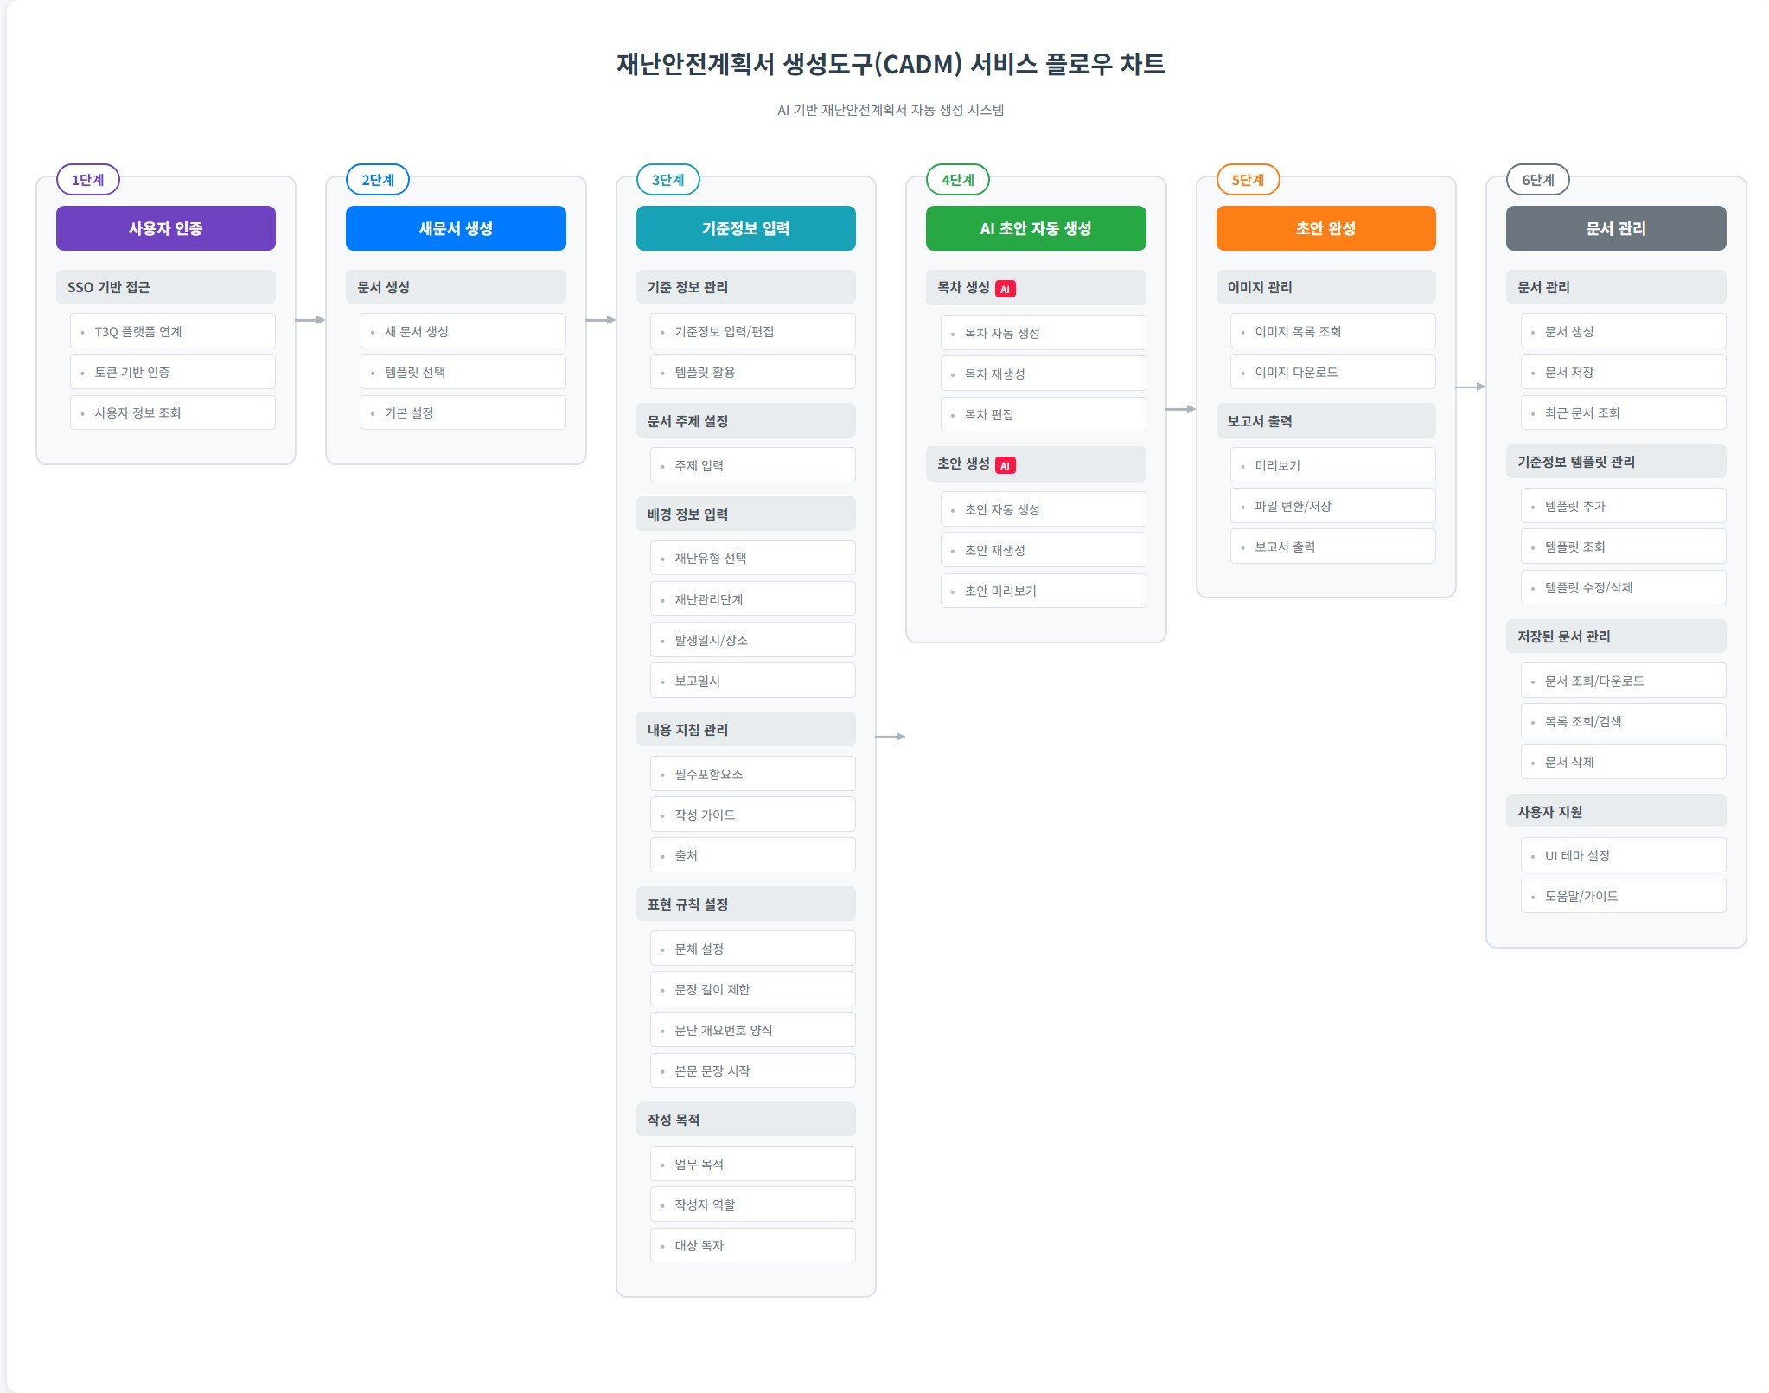
900000 | 부가기능 | 901000 | 사용자 지원 | 901001 | FUN-CADM-901001 | 공통 상단 바 | 시스템은 공통 상단 바를 제공한다. # 상단 바 기능 - 홈 이동 - 메뉴 이동 - 환경 설정 - 로그인 사용자 정보 표출 | UFR-SETTING-01 | 사용자 편의성 제공 | 2025-09-19 |  |  | Y
 |  |  |  | 901002 | FUN-CADM-901002 | UI 테마 조회 | 지정된 UI 테마를 조회한다. - UI 테마 (테마1(기본값) / 테마2) | UFR-SETTING-01 | 사용자 편의성 제공 | 2025-09-19 |  |  | Y
 |  |  |  | 901003 | FUN-CADM-901003 | UI 테마 수정 | UI 테마를 수정한다. | UFR-SETTING-01 | 사용자 편의성 제공 | 2025-09-19 |  |  | Y
 |  |  |  | 901004 | FUN-CADM-901004 | 도움말 | 문서생성도구 사용절차를 제공한다. | UFR-SETTING-01 | 사용자 편의성 제공 | 2025-09-19 |  |  | Y
 |  | 902000 | 기준정보 템플릿 관리 | 902001 | FUN-CADM-902001 | 기준정보 템플릿 추가 | 사용자는 입력한 기준정보를 템플릿으로 추가한다. # 템플릿 정보 - 템플릿 명 - 기준정보 - 생성일시 - 생성자 - 수정일시 - 수정자 | UFR-SETTING-02 | 기준정보 템플릿 관리 | 2025-09-09 |  |  | Y
 |  |  |  | 902002 | FUN-CADM-902002 | 기준정보 템플릿 조회 | 지정한 기준정보 템플릿을 조회한다. # 템플릿 목록정보 - 템플릿 명 - 기준정보 - 생성일시 - 생성자 - 수정일시 - 수정자 | UFR-SETTING-02 | 기준정보 템플릿 관리 | 2025-09-09 |  |  | Y
 |  |  |  | 902003 | FUN-CADM-902003 | 기준정보 템플릿 목록 조회 | 기준정보 템플릿 목록을 조회한다. # 검색어 조건 - 템플릿 명 # 필터조건 - 재난유형 - 재난관리 단계 - 생성자 - 생성일시 - 수정자 - 수정일시 # 템플릿 목록 정보 - 템플릿 명 - 생성자 - 생성일시 - 수정자 - 수정일시 # 정렬조건 - 템플릿 명 - 생성일시 - 수정일시 | UFR-SETTING-02 | 기준정보 템플릿 관리 | 2025-09-09 | (20251106) 이수현 재난유형/재난관리단계 필터조건, 정렬조건 추가 |  | Y
 |  |  |  | 902004 | FUN-CADM-902004 | 기준정보 템플릿 수정 | 사용자는 입력한 기준정보를 저장하며, 기준정보 템플릿명을 텍스트로 입력할 수 있다. # 템플릿 수정 정보 - 템플릿 명 - 기준정보 - 수정일시 - 수정자 | UFR-SETTING-02 | 기준정보 템플릿 관리 | 2025-09-09 |  |  | Y
 |  |  |  | 902005 | FUN-CADM-902005 | 기준정보 템플릿 삭제 | 지정한 기준정보 템플릿을 삭제한다. | UFR-SETTING-02 | 기준정보 템플릿 관리 | 2025-09-09 |  |  | Y

2. 의사결정지원 시스템
사업명 | 의사결정지원 시스템(디지털 SOP)
L1 | 업무 기능명 | L2 | 업무 프로세스명 | L3 | 단위 프로세스 ID | 단위 프로세스 명 | 단위 프로세스 상세내용 | 요구사항 ID | 요구사항 명 | 최초 작성일 | 변경 이력 | 비고 | 화면유무 | 벡엔드 | 인터페이스
100000 | 로그인 | 101000 | 로그인 |  | FUN-SOP-101000 | 로그인 | ✱ 로그인 / PW 입력 -DB에 암호화한 임시 계정 발급 -로그인 후 개인정보 확인 창에서 비밀번호 변경 가능 ✱ PW 찾기 -임시 비밀번호를 문자메세지로 전송 ✱ 알림 팝업 | UFR-SOP-01 | 일반 요구사항
200000 | SOP 편집 | 201000 | 저장 및 조회 |  | FUN-SOP-201001 | DB 저장 | SOP 및 세부 임무정보는 DB로 저장하여 관리, 활용해야 함 | UFR-SOP-02 | SOP 생성
 |  |  |  |  | FUN-SOP-201002 | SOP 조회 | DB에 저장된 SOP를 조회 | UFR-SOP-12 | SOP 조회
 |  | 202000 | SOP 생성 및 편집 |  | FUN-SOP-202001 | SOP 신규 생성 | SOP를 신규 생성, 등록하고 DB에 저장 | UFR-SOP-02 | SOP 생성
 |  |  |  |  | FUN-SOP-202002 | SOP 편집 | DB에 저장된 SOP를 편집 SOP의 세부 임무내용을 편집, 갱신 ① SOP 단계 설정 ✱SOP 단계를 설정 - 재난 종류 - 재난 상황 - 재난대응 단계 * 관심-주의-경계-심각 - 주간 / 야간 및 휴일 ② Component 구성 ✱Component로 구성된 Flowchart 형식으로 SOP 작성 - Component * 시작/끝 : SOP의 시작점 및 종료 시점 표시 * 프로세스 : 임무의 세부 내용 작성 * 상황판단 : 상황 분기가 필요한 경우 사용 * 상황전파 : 메시지 / 방송 등 상황 전파 기능 ③ 프로세스 작성 ✱해당 프로세스의 임무 내용 작성 - 메시지 발송 대상 : 조직에서 선택 - 발송할 메시지 작성 - SOP 실행 시, 자동/수동 작동 여부 선택 ④ 상황전파 작성 ✱해당 상황전파 내용 작성 - 메시지 : 발송 대상 및 메시지 내용 작성 - 방송 : 방송될 내용 작성 - SOP 실행시, 자동/수동작동여부선택 ⑤ 판단 작성 ✱해당 상황판단 내용 작성 - 조건문 작성 | UFR-SOP-03~10 | 재난유형 설정/ 위기경보단계 설정/ 행동절차 항목 구성
 |  |  |  |  | FUN-SOP-202003 | SOP 삭제 | DB에 저장된 SOP를 삭제 | UFR-SOP-11 | SOP 편집
 |  |  |  |  | FUN-SOP-202004 | Drag & Drop 지원 | SOP 생성, 편집 시 기능 - 마우스 Drag & Drop을 통한 임무 이동, 정렬, 그룹화 기능 등 | UFR-SOP-11 | SOP 편집
 |  | 203000 | SOP 파일 저장 |  | FUN-SOP-203001 | XML 저장 | 사람이 읽을 수 있으면서 타 시스템과 호환이 가능한 XML 형식으로 저장 | UFR-SOP-14 | SOP 내보내기
 |  | 204000 | SOP 세부 임무 |  | FUN-SOP-204001 | SOP 세부임무 생성 | SOP 세부임무를 생성하는 기능 - 세부임무 실행에 필요한 정보 : 임무명칭, 임무별 상태, 담당자 등 | UFR-SOP-03~10 | 재난유형 설정/ 위기경보단계 설정/ 행동절차 항목 구성
 |  |  |  |  | FUN-SOP-204002 | SOP 세부임무 편집 | SOP 세부임무를 편집하는 기능 - 세부임무 정보의 편집 | UFR-SOP-03~10 | 재난유형 설정/ 위기경보단계 설정/ 행동절차 항목 구성
300000 | SOP 실행 | 301000 | SOP 조회 |  | FUN-SOP-301001 | SOP 목록 | SOP 목록 조회 | UFR-SOP-13 | SOP 임무목록 관리
 |  | 302000 | SOP 실행 |  | FUN-SOP-302001 | SOP 실행 | SOP를 실행시킨다. ✱ 복수개의 SOP 실행되는 경우 탭으로 구분 ✱ 현재 실행되는 SOP 타이틀과 위기경보 단계 표출 ✱ SOP 진행 내역 : 해당 SOP 실행 완료된 임무 목록 ✱ 실행되고있는 SOP를 종료할 수 있는 버튼 ✱ 발송 Msg 내역 : <SOP 진행 내역>에서 선택된 임무 단계에서 발송된 Msg 내용과 수신자 정보 표출 ✱ SOP Flowchart 표출 ✱ SOP 임무 목록 : - [프로세스][상황전파] * Flowchart 각 단게별 상세 내용 표출 * 발송되는 msg 내용, 임무 수신자 정보 * msg, 수신자 편집 - [상황판단] * Yes/No 상황 분기 [SOP 스텝별 실행] ✱ SOP 임무 목록에서 전파를 클릭하여 임무 실행 ✱ Flowchart에서 Component를 클릭하여 임무 실행 - [상황판단]의 경우 Yes/No 선택 | UFR-SOP-15 | SOP 실행
 |  |  |  |  | FUN-SOP-302002 | SOP 중지 | 실행중인 SOP를 중지시킨다. 다음과 같은 상황에서 실행 중인 SOP 종료 가능 1) SOP 실행 완료 2) SOP 발생 상황 제거 등의 이유로 SOP를 중단하고자 하는 경우 | UFR-SOP-15 | SOP 실행
 |  | 303000 | SOP 실행 상세현황 |  | FUN-SOP-303001 | SOP 실행 상세현황 조회 | 실행 중 SOP의 상세 실행현황 조회 - SOP 명칭, 세부 임무목록, 임무별 상태 - SOP 내 임무별 상세 실행현황 조회(발생시간, 위치 등) | UFR-SOP-16 | SOP 진행 내역
 |  | 304000 | 상황전파 |  | FUN-SOP-304001 | SOP 임무전파 | SOP 내용을 문자 메시지나 이메일, 사내방송 또는 그 밖의 방법을 사용하여 관련된 담당자들에게 전파하는 기능 | UFR-SOP-18 | 상황알림 전파
400000 | 이력관리 | 401000 | SOP 이력 | 401001 | FUN-SOP-401001 | SOP 실행 이력 조회 | SOP 실행 이력을 최근순으로 조회한다. * 표출 정보 - 발생일시 - 종료일시 - 이벤트 유형 - SOP 단계 (관심, 주의, 경계, 심각) - SOP 명칭 - 발생위치 - 센서 명 - 실행자 명 - 상세 대응 이력 * 검색 조건 - 이벤트 유형 - SOP 단계 - 실행자 명 - 발생일시 (기간설정) | UFR-SOP-20 | SOP 이력관리
500000 | 조직관리 | 501000 | 조직 관리 | 501001 | FUN-SOP-501001 | 조직 추가 | 지정한 부모 조직에 자식 조직을 추가한다. * 파라미터 - 부모 조직 일련번호 - 조직명 | UFR-SOP-21 | 조직관리
 |  |  |  | 501002 | FUN-SOP-501002 | 조직 삭제 | 지정한 조직을 삭제한다. 조직 삭제 시 하위 조직 및 조직원에 대한 모든 정보도 함께 삭제한다. (부여된 계정 정보도 함께 삭제) | UFR-SOP-21 | 조직관리
 |  |  |  | 501003 | FUN-SOP-501003 | 조직명 수정 | 지정한 조직을 수정한다. * 수정 가능한 조직 정보 - 부모 조직 일련번호 - 조직명 | UFR-SOP-21 | 조직관리
 |  |  |  | 501004 | FUN-SOP-501004 | 조직 목록 조회 | 지정한 사이트의 조직 목록을 조회한다. | UFR-SOP-21 | 조직관리
 |  | 502000 | 조직-사용자 맵핑 | 502001 | FUN-SOP-502001 | 조직-사용자 추가 | 지정한 조직에 사용자를 추가한다. * 파라미터 - 조직 일련번호 - 등록할 사용자 일련번호 목록 | UFR-SOP-21 | 조직관리
 |  |  |  | 502002 | FUN-SOP-502002 | 조직-사용자 삭제 | 지정한 조직에서 사용자를 삭제한다. * 파라미터 - 조직 일련번호 - 제거할 사용자 일련번호 목록 | UFR-SOP-21 | 조직관리
 |  |  |  | 502003 | FUN-SOP-502003 | 조직-사용자 목록 조회 | 지정한 조직에 속한 사용자 목록을 조회한다. * 기본 정렬 - 생성 최신 순 * 표출 정보 - 소속 조직 명 - 이름 - 직위 명 - 직급 명 - 휴대전화 - 사무실 전화 - 이메일 - 사번 | UFR-SOP-21 | 조직관리
 |  |  |  | 502004 | FUN-SOP-502004 | 조직-사용자 수정 | 지정한 조직에 속한 사용자의 정보를 수정한다. * 기본 정렬 - 생성 최신 순 * 수정 가능 정보 - 이름 - 직위 명 - 직급 명 - 휴대전화 - 사무실 전화 - 이메일 - 사번 | UFR-SOP-21 | 조직관리
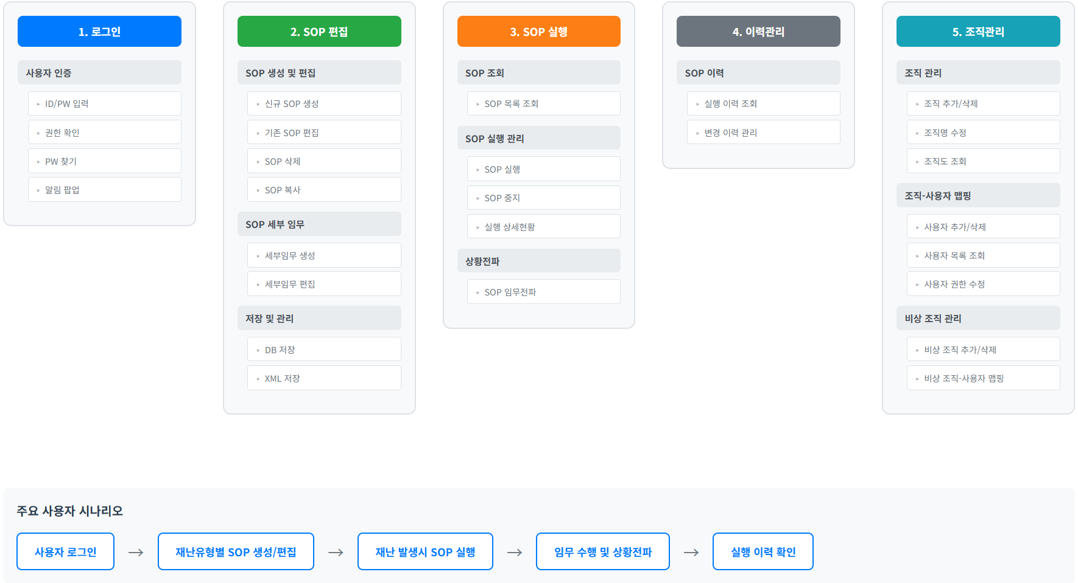
 |  |  |  | 502005 | FUN-SOP-502005 | 조직 정보 파일 저장 | 조직 정보와 매핑된 사용자 정보를 파일로 저장한다. * 파일 표출 정보 - 소속 조직 명 - 이름 - 직위 명 - 직급 명 - 휴대전화 - 사무실 전화 - 이메일 - 사번 | UFR-SOP-21 | 조직관리
 |  | 503000 | 비상 조직 관리 | 503001 | FUN-SOP-503001 | 비상 조직 추가 | 지정한 부모 비상조직에 자식 비상조직을 추가한다. * 파라미터 - 부모 조직 일련번호 - 조직명 | UFR-SOP-21 | 조직관리
 |  |  |  | 503002 | FUN-SOP-503002 | 비상 조직 삭제 | 지정한 비상조직을 삭제한다. 비상 조직 삭제 시 하위 비상조직 정보도 함께 삭제됩니다. | UFR-SOP-21 | 조직관리
 |  |  |  | 503003 | FUN-SOP-503003 | 비상 조직명 수정 | 지정한 비상조직을 수정한다. * 수정 가능한 조직 정보 - 부모 조직 일련번호 - 비상 조직명 | UFR-SOP-21 | 조직관리
 |  |  |  | 503004 | FUN-SOP-503004 | 비상 조직 목록 조회 | 지정한 사이트의 비상조직 목록을 조회한다. | UFR-SOP-21 | 조직관리
 |  | 504000 | 비상조직-사용자 맵핑 | 504001 | FUN-SOP-504001 | 비상 조직-사용자 추가 | 지정한 비상조직에 사용자를 추가한다. * 파라미터 - 조직 일련번호 - 등록할 사용자 일련번호 목록 | UFR-SOP-21 | 조직관리
 |  |  |  | 504002 | FUN-SOP-504002 | 비상 조직-사용자 제거 | 지정한 비상조직에서 사용자를 제거한다. * 파라미터 - 조직 일련번호 - 제거할 사용자 일련번호 목록 | UFR-SOP-21 | 조직관리
 |  |  |  | 504003 | FUN-SOP-504003 | 비상 조직-사용자 목록 조회 | 지정한 비상조직에 속한 사용자 목록을 조회한다. * 기본 정렬 - 생성 최신 순 * 표출 정보 - 소속 조직 명 - 이름 - 직위 명 - 담당자 구분 명 (주/부/일반) - SOP 역할 명 | UFR-SOP-21 | 조직관리
 |  |  |  | 504004 | FUN-SOP-504004 | 비상 조직-사용자 수정 | 지정한 비상조직에 속한 사용자의 정보를 수정한다. * 기본 정렬 - 생성 최신 순 * 수정 가능 정보 - 담당자 구분 (주/부/일반) - SOP 역할 명 | UFR-SOP-21 | 조직관리

